Features
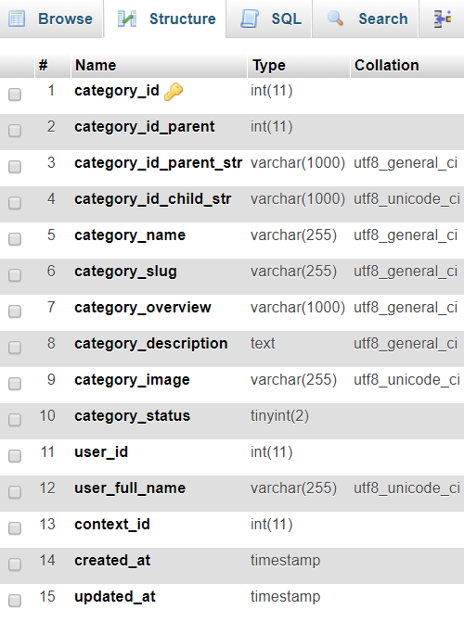
FEATURES
 | Overview
'1./ Bài viết có danh mục bài viết (ví dụ: tin tức, sự kiện, công nghệ, thời trang, …), Sản phẩm có danh mục sản phẩm (ví dụ: mobile, laptop, tivi, …), ... Các danh mục đó cần phải có tính năng CRUDC (create, read, update, delete, copy), quản lý danh mục tương tự nhau.
2./ Cần tích hợp các danh mục về chung 1 màn hình quản lý, để quản lý tất cả các danh mục của hệ thống.
+ Bảng categories có cấu trúc như sau
+ Làm thế nào để phân biệt các danh mục (thuộc bài viết hay sản phẩm) => tạo table

